Hoja2
Nombre General (Arbitrario, para python) | #NAME? | nextToString (for python) | Tipo | # | Nombre en el mapa | Nombre en Despacho nacional | Revisada | INFO
JEPIRACHI1-15 | JEPIRACHI1-15 | , D, | E | 1 | Parque eolico de jepirachi | MJEPIRAC | y
FLORES | FLORES1 / FLORES4B | , D, (*) | T | 1 | Termoflores | FLORES# | y | FLORES IV , FLORES1
BARRANQUILLA | BARRANQUILLA3 / BARRANQUILLA4 (2) |||| TEBSAB | , D, (3 / 4.1) / , PRU, (4.2) |||| , D, | T | 2 | Termobarranquilla | TEBSA | y
GUAJIRA | GUAJIRA1 / GUAJIRA2 | , D, (*) | T | 3 | Termoguajira | GUAJIR# | y | GUAJIR11 , GUAJIR21
TASAJERO | TASAJERO1 / TASAJERO2 | , D, (*) | T | 4 | Termotasajero | TASAJER## | y | TASAJER1 , TASAJERO2
TERMOSIERRAB | TERMOSIERRAB | , D, | T | 5 | Termosierra | TSIERRA | y |  | T-12 en el mapa
TERMOEMCALI1 | TERMOEMCALI1 | , D, | T | 6 | Termoemcali | TEMCALI | y
PAIPA | PAIPA1 (2) / PAIPA2 / PAIPA3 / PAIPA4 | , D, (* except 1.2) / , PRU, (1.2) | T | 7 | Termopaipa | PAIPA# | y | PAIPA1 , PAIPA2 , PAIPA3 , PAIPA4
TERMOCENTROCC | TERMOCENTROCC | , D, | T | 8 | Termocentro | TCENTRO1 | y
ZIPAEMG | ZIPAEMG2 / ZIPAEMG3 / ZIPAEMG4 / ZIPAEMG5 | , D, (*) | T | 9 | Termoelectrica martin del corral | ZIPAEMG# | y | ZIPAEMG2 , ZIPAEMG3 , ZIPAEMG4 , ZIPAEMG5
CARTAGENA | CARTAGENA1 / CARTAGENA2 / CARTAGENA3 | , D, (*) | T | 10 | Central termica de cartagena | CTGEMG# | y | CTGEMG1 , CTGEMG2 , CTGEMG3
MERILECTRICA1 | MERILECTRICA1 | , D, | T | 11 | Central merilectric | MERILEC1 | y | Central que faltaba
LAHERRADURA | LAHERRADURA1 / LAHERRADURA2 | , D, | H | 1 | Central la herradura | LAHERRADURA | y
JAGUAS | JAGUAS1 / JAGUAS2 (*2) / JAGUAS | , D, (1.1 / 2.1) / , AGCP (0) / , AGCU, (1.2 / 2.2) | H | 2 | Central jaguas | JAGUAS | y
SANCARLOS | SANCARLOS1 / SANCARLOS2 / SANCARLOS3 / SANCARLOS4 / SANCARLOS5 / SANCARLOS6 / SANCARLOS7 / SANCARLOS8 (*2) / SANCARLOS | , D, (*.1) / , AGCP (0) / , AGCU, (*.2) | H | 3 | Central san carlos | CSANCARLOS | y
SOGAMOSO | SOGAMOSO1 / SOGAMOSO2 / SOGAMOSO3 / SOGAMOSO | , D, (* except 0) / , MO, (0) | H | 4 | Hidrosogamoso | SOGAMOSO | y
AMOYALAESPERANZA | AMOYALAESPERANZA1 / AMOYALAESPERANZA2 | , D, (*) | H | 5 | Amoya la esperanza | AMOYA | y
MIELI | MIELI1 / MIELI2 / MIELI3 / MIELI (2*) | , D, (*.1 except 0.1) / , AGCP, (0.1) / , AGCU, (*.2 except 0.2) / , MO, (0.2) | H | 6 | Miel i | MIEL1 | y
CALDERAS | CALDERAS1 / CALDERAS2 | , D, (*) | H | 7 | Calderas | MCALDERAS | y
GUAVIO | GUAVIO1 / GUAVIO2 / GUAVIO3 / GUAVIO4 / GUAVIO5 (*2) / GUAVIO | , D, (*.1) / , AGCP, (0) / , AGCU, (*.2) | H | 8 | Guavio | GUAVIO | y
BETANIA | BETANIA1 / BETANIA2 / BETANIA3 / BETANIA (*2) | , D, (*.1 except 0.1) / , AGCP, (0.1) / , AGCU, (*.2 except 0.2) / , MO, (0.2) | H | 9 | Represa betania | BETANIA | y
ELQUIMBO | ELQUIMBO1 / ELQUIMBO2 / ELQUIMBO (*2) | , D, (*.1 except 0.1) / , AGCP, (0.1) / , AGCU, (*.2 except 0.2) / , MO, (0.2) | H | 10 | El quimbo | ELQUIMBO | y
PARAISO | PARAISO1 (2) / PARAISO2 / PARAISO3 (2) | , D, (*.1 / 2) / , AGCU, (*.2) | H | 11 | Paraiso | PAGUA | y |  | PAGUA | http://paratec.xm.com.co/paratec/SitePages/Default.aspx
LAGUACA | LAGUACA1 / LAGUACA2 / LAGUACA3 (*2) | , D, (*.1) / , AGCU, (*.2 except 3.2) / , PRU, (3.2) | H | 12 | Guaca | PAGUA | y
TEQUENDAMA | TEQUENDAMA | , D, | H | 13 | Tequendama | MTEQUENDAMA | y
LATASAJERA | LATASAJERA1 (2) / LATASAJERA2 (2) / LATASAJERA3 (2) / LATASAJERA | , D, (*.1) / , AGCP, (0) / , AGCU, (*.2) | H | 14 | La tasajera | LATASAJERA | y
CARACOLI | CARACOLI | , D, | H | 15 | Caracoli | MCARACOLI | y
ELLIMONAR | ELLIMONAR | , D, | H | 16 | Limonar | MLIMONAR | y
DARIOVALENCIASAMPER | DARIOVALENCIASAMPER1 / DARIOVALENCIASAMPER2 / DARIOVALENCIASAMPER5 | , D, (*) | H | 17 | Dario valencia | DARIOVS | y
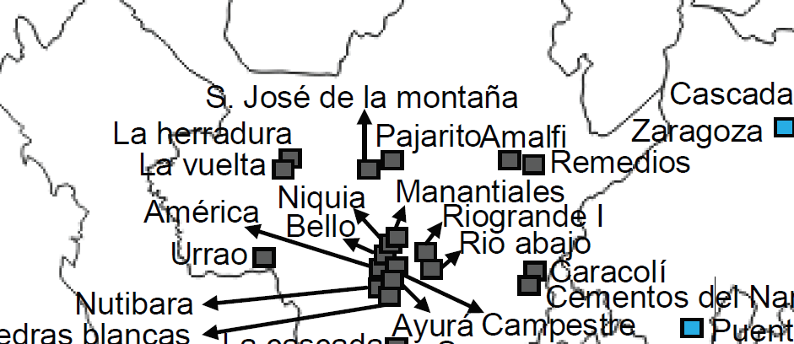
LAGUNETA | LAGUNETA | , D, | H | 18 | Laguneta | MLAGUNETA | y
PAJARITO | PAJARITO | , D, | H | 19 | Minicentral pajarito | MPAJARITO | y
SANJOSEDELAMONTAÑA | SANJOSEDELAMONTAÑA | , D, | H | 20 | Mincentral Central San jose de la montaña | MSNJOSE_MONT | y | Reemplazo minicentral Dolores
TRONERAS | TRONERAS1 / TRONERAS2 | , D, (*) | H | 21 | Troneras | GUATRON | y | http://www.xm.com.co/Paginas/Hidrologia/Embalses.aspx
GUADALUPE3 | GUADALUPE31 / GUADALUPE32 / GUADALUPE33 / GUADALUPE34 / GUADALUPE35 / GUADALUPE36 | , D, (*) | H | 22 | Guadalupe iii | 404 (Se usará oferta inicial) |  | RC EPM | GUATRON? | http://paratec.xm.com.co/paratec/SitePages/hidrologia.aspx?q=descripcion
GUADALUPE4 | GUADALUPE41 / GUADALUPE42 / GUADALUPE43 | , D, (*) | H | 23 | Guadalupe iv | 404 (Se usará oferta inicial) |  | RC EPM
PORCEII | PORCEII1 (2) / PORCEII2 (2) / PORCEII3 (2) / PORCEII | , D, (*.1) / , AGCP, (0) / , AGCU, (*.2) | H | 24 | Porce i | PORCE2 | y |  | No existe Porce I, nombre = Porce II
PORCEIII | PORCEIII4 (2) / PORCEIII3 (2) / PORCEIII2 (2) / PORCEIII1 (2) / PORCEIII | , D, (*.1) / , AGCP, (0) / , AGCU, (*.2) | H | 25 | Porce iii | PORCE3 | y | RC (MPORCEIII)N | https://sv01.xm.com.co/Noticias/Noticia.htm
GUATAPE | GUATAPE1 / GUATAPE2 / GUATAPE3 / GUATAPE4 / GUATAPE5 / GUATAPE6 / GUATAPE7 / GUATAPE8 (*2) / GUATAPE | , D, (*.1) / , AGCP, (0) / , AGCU, (*.2) | H | 26 | Guatape | GUATAPE | y
RIOABAJO | RIOABAJO | , D, | H | 27 | Rio abajo | MRIOABAJO | y
SONSON | SONSON | , D, | H | 28 | Sonson | MSONSON | y
RIOFRIO(TAMESIS) | RIOFRIO(TAMESIS) | , D, | H | 29 | Tamesis | MRFRIOTAMES | y |  | http://ido.xm.com.co/ido/SitePages/ido.aspx
AYURA | AYURA | , D, | H | 30 | Ayura | M_AYURA | y
NIQUIA | NIQUIA | , D, | H | 31 | Niquia | MNIQUIA | y
URRA1 | URRA1 | , D, | H | 32 | Urra i | URRA | y
CHIVOR | CHIVOR1 / CHIVOR2 / CHIVOR3 / CHIVOR4 / CHIVOR5 / CHIVOR6 / CHIVOR7 / CHIVOR8 (*2) / CHIVOR | , D, (*.1) / , AGCP, (0) / , AGCU, (*.2) | H | 33 | Chivor | CHIVOR | y
CUCUANA | CUCUANA1 / CUCUANA2 | , D, (*) | H | 34 | Cucuana | CUCUANA | y
CALIMA | CALIMA1 / CALIMA2 / CALIMA3 / CALIMA4 (*2) / CALIMA | , D, (*.1) / , AGCP, (0) / , AGCU, (*.2) | H | 35 | Calima | CALIMA1 | y

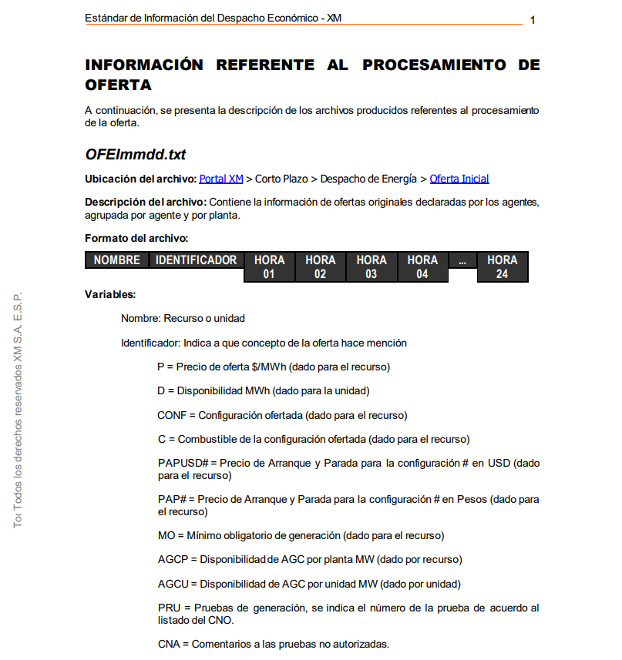

 |  |  | H | 20 | Minicentral dolores | 404 |  | RC EPM | Deshabilitada |  | https://sv01.xm.com.co/Noticias/Noticia.htm | Se puede reemplazar por la minicentral amalfi, la cual es cercana: (la central pajarito es cercana a la central dolores) https://www.google.com/maps/d/viewer?mid=12ZZwM4917JpwiEkCjW3ymuDyuKU&hl=en_US&ll=6.882731346512517%2C-75.31414959841157&z=13 | M_AMALFI | y | *La central S José de la montaña parece no estar en uso | MCASCADA_EPM? Queda cerca también

LISTA MAPA

 |  |  |  |  |  | String Gen
 | EÓLICA | EÓLICA |  |  |  | EÓLICA
1 | E-1 | PARQUE EÓLICO DE JEPÍRACHI |  |  |  | JEPIRACHI115
 | HIDROELÉCTRICA | HIDROELÉCTRICA |  |  |  | HIDROELÉCTRICA
1 | H-1 | LA HERRADURA |  |  |  | LAHERRADURA
2 | H-2 | JAGUAS |  |  |  | JAGUAS
3 | H-3 | SAN CARLOS |  |  |  | SANCARLOS
4 | H-4 | SOGAMOSO |  |  |  | SOGAMOSO
5 | H-5 | AMOYA LA ESPERANZA |  |  |  | AMOYALAESPERANZA
6 | H-6 | MIEL I |  |  |  | MIELI
7 | H-7 | CALDERAS |  |  |  | CALDERAS
8 | H-8 | GUAVIO |  |  |  | GUAVIO
9 | H-9 | BETANIA |  |  |  | BETANIA
10 | H-10 | EL QUIMBO |  |  |  | ELQUIMBO
11 | H-11 | PARAÍSO |  |  |  | PARAISO
12 | H-12 | GUACA |  |  |  | LAGUACA
13 | H-13 | TEQUENDAMA |  |  |  | TEQUENDAMA
14 | H-14 | LA TASAJERA |  |  |  | LATASAJERA
15 | H-15 | CARACOLÍ |  |  |  | CARACOLI
16 | H-16 | LIMONAR |  |  |  | ELLIMONAR
17 | H-17 | DARIO VALENCIA |  |  |  | DARIOVALENCIASAMPER
18 | H-18 | LAGUNETA |  |  |  | LAGUNETA
19 | H-19 | PAJARITO |  |  |  | PAJARITO
20 | H-20 | SAN JOSÉ DE LA MONTAÑA |  |  |  | SANJOSEDELAMONTAÑA
21 | H-21 | TRONERAS |  |  |  | TRONERAS
22 | H-22 | GUADALUPE III |  |  |  | GUADALUPE3
23 | H-23 | GUADALUPE IV |  |  |  | GUADALUPE4
24 | H-24 | PORCE II |  |  | PORCE I | PORCEII
25 | H-25 | PORCE III |  |  |  | PORCEIII
26 | H-26 | GUATAPÉ |  |  |  | GUATAPE
27 | H-27 | RIO ABAJO |  |  |  | RIOABAJO
28 | H-28 | SONSÓN |  |  |  | SONSON
29 | H-29 | TAMESIS |  |  |  | RIOFRIOTAMESIS
30 | H-30 | AYURA |  |  |  | AYURA
31 | H-31 | NIQUIA |  |  |  | NIQUIA
32 | H-32 | URRA I |  |  |  | URRA1
33 | H-33 | CHIVOR |  |  |  | CHIVOR
34 | H-34 | CUCUANA |  |  |  | CUCUANA
35 | H-35 | CALIMA |  |  |  | CALIMA
 | TERMOELÉCTRICA | TERMOELÉCTRICA |  |  |  | TERMOELÉCTRICA
1 | T-1 | TERMOFLORES |  |  |  | FLORES
2 | T-2 | TERMOBARRANQUILLA |  |  |  | BARRANQUILLA
3 | T-3 | TERMOGUAJIRA |  |  |  | GUAJIRA
4 | T-4 | TERMOTASAJERO |  |  | TERMOSAJERA | TASAJERO
5 | T-5 | T-12 |  |  |  | T-12
6 | T-6 | TERMOEMCALI |  |  |  | TERMOEMCALI1
7 | T-7 | TERMOPAIPA |  |  |  | PAIPA
8 | T-8 | TERMOCENTRO |  |  |  | TERMOCENTROCC
9 | T-9 | TERMOELÉCTRICA MARTIN DEL CORRAL |  |  |  | ZIPAEMG
10 | T-10 | CENTRAL TÉRMICA DE CARTAGENA |  |  |  | CARTAGENA
11 | T-11 | MERILECTRICA |  |  | MERIELECTRICA | MERILECTRICA1
12 | T-12 | TERMOSIERRA |  |  |  | TERMOSIERRAB

